サンプル発注書
量産 | G2828-02 | 発注書 |  | 発注日 | 2026-02-18

納期
2026-03-05

担当 | クライアント名 |  | デザイン名 |  | アイテム名
板橋 | ぱるぷーら |  | フロント |  | Tシャツ

プリント方法 | ボディ品番 | 通常発注 | ◀「通常発注」or「ボディキープあり」を選択してください
転写 | 5001

ボディカラー | グレイッシュパープル | ブラック | ホワイト
S | 0 | 2 | 3
M | 8 | 2 | 5
L | 8 | 3 | 2
XL | 4 | 1 | 1
XXL | 1 | 1 | 0
XXXL | 4 | 1 | 3
合計 | 25 | 10 | 14
総枚数 | 49

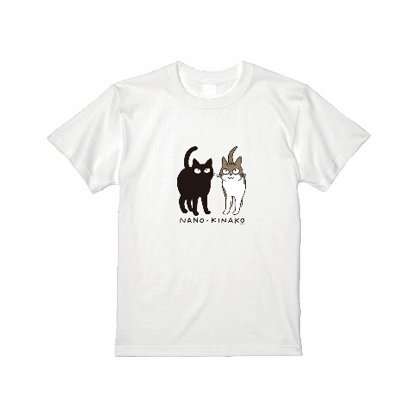
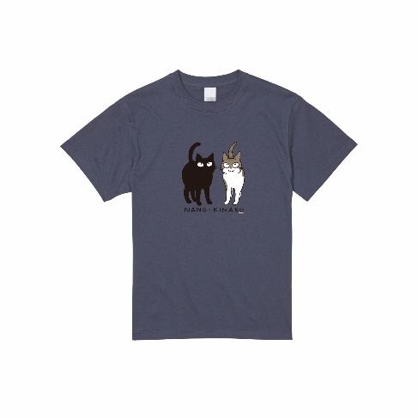
デザイン
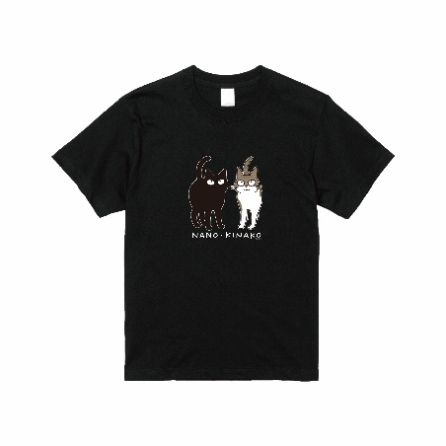

備考：

